Monthly Report for WFP


المجموع | أثر | نبض | نوع البرنامج | المهمة
0 | 0 | 0 | PLW | توزيع بطاقات | توزيع بطاقات
0 | 0 | 0 | OOSC | توزيع بطاقات
0 | 0 | 0 | full | زيارات المتاجر | مراقبة
0 | 0 | 0 | PLW | عدد الجلسات التوعوية الكلي | توعية
0 | 0 | 0 | OOSC | عدد الجلسات التوعوية الكلي
0 | 0 | 0 | full | عدد قياسات المواك | مواك
0 | 0 | 0 | full | عدد الشكاوي المستلمة الكلي | مكتب مساعدة
0 | 0 | 0 |  | هاتفية
0 | 0 | 0 |  | زيارة مباشرة
0 | 0 | 0 |  | ملاحظة من قبل الموظف المسؤول
0 | 0 | 0 |  | عدد الاستفسارات عن طلب معلومات
0 | 0 | 0 |  | عدد الاستفسارات عن الخلل في البطاقة
0 | 0 | 0 |  | عدد الاستفسارات عن التأخير صدور البطاقة
0 | 0 | 0 |  | عدد الشكوى على المتجر
0 | 0 | 0 |  | عدد الشكوى على معاملة الموظفين
0 | 0 | 0 |  | عدد الشكاوى المعالجة
0 | 0 | 0 |  | عدد الشكاوى المحالة
0 | 0 | 0 |  | عدد الشكاوى العالقة
0 | 0 | 0 | full | عدد زيارات المركز | رصد | Created by TAL
0 |  |  | عدد الدورات التدريبية

Home Page
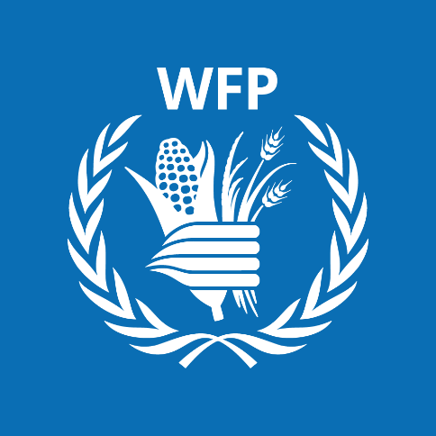
 |  | Report |  | Home Page | State
 |  |  |  | مواك_أثر | 0
 |  |  |  | مواك_نبض | 0
 |  |  |  | مكتب المساعدة_أثر | 0
 |  |  |  | مكتب المساعدة_ نبض | 0
 |  | Summary |  | موزع البطاقات_أثر | 0
 |  |  |  | موزع البطاقات_نبض | 0
 |  |  |  | توعية_أثر | 0
 |  |  |  | توعية_نبض | 0
 |  |  |  | مراقبة_ أثر | 0
 | Enrollment |  | Disterbution | مراقبة_ نبض | 0
 |  |  |  | SCOPE_ أثر | 0
 |  |  |  | SCOPE_نبض | 0
 |  |  |  | حماية | 0
 |  |  |  | أستقبال _أثر | 0
 |  |  |  | أستقبال_ نبض | 0
 |  |  |  | مقترحات / تحديات / ملاحظات | 0 | Created by TAL

0

